상품제안서
샌디스크 CZ48 3.0 USB메모리 | 상품코드: S00873

 |  |  |  |  |  |  | 02-713-8555 | www.synergygift.co.kr
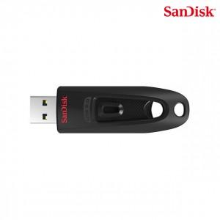

【상세/제작정보】

【인쇄/포장옵션】 | 레이저 / 포장지포장

【공급단가】 | 수량 | 100~ | 500~ | 1,000~ | 3,000~ | 5,000~
*VAT별도 | 16G | 13,520원 | 13,190원 | 12,650원 | 12,330원 | 12,000원
 | 32G | 16,250원 | 15,860원 | 15,210원 | 14,820원 | 14,430원
 | 64G | 21,020원 | 20,510원 | 19,670원 | 19,170원 | 18,660원
 | 128G | 32,500원 | 31,720원 | 30,420원 | 29,640원 | 28,860원

【상품 URL】 | https://www.synergygift.co.kr:443/src/goods_detail.php?gdno=14352

